Рус
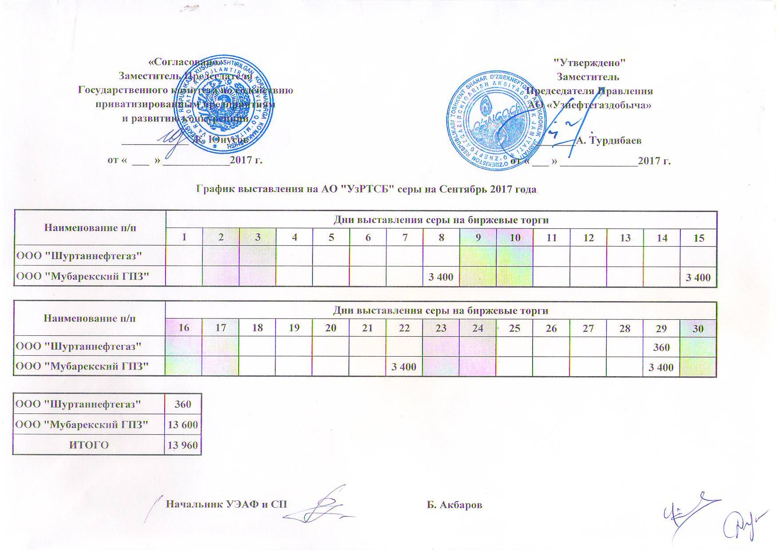
2017 йил сентябрь ойида УзРТХБ орқали сотувга қўиладиган олтин гугурт маҳсулоти миқдорлари ЖАДВАЛИ

Номи | кунлар
 | 1 | 2 | 3 | 4 | 5 | 6 | 7 | 8 | 9 | 10 | 11 | 12 | 13 | 14 | 15
ООО "Шуртаннефтегаз"
ООО "Мубарекский ГПЗ" |  |  |  |  |  |  |  | 3,400 |  |  |  |  |  |  | 3,400

Номи | кунлар
 | 16 | 17 | 18 | 19 | 20 | 21 | 22 | 23 | 24 | 25 | 26 | 27 | 28 | 29 | 30
ООО "Шуртаннефтегаз" |  |  |  |  |  |  |  |  |  |  |  |  |  | 360
ООО "Мубарекский ГПЗ" |  |  |  |  |  |  | 3,400 |  |  |  |  |  |  | 3,400

ООО "Шуртаннефтегаз" | 360
ООО "Мубарекский ГПЗ" | 13,600
Жами | 13,960

